P1
清水港 貿易概況

【令和6年5月】 |  |  |  |  |  |  |  |  |  |  |  |  |  |  |  |  | （単位：百万円、％）
区 分 |  | 輸 出 額 |  |  |  | 輸 入 額 |  |  |  | 輸出入額 |  |  |  | 差引額(▲は輸入超過）
 |  | 前年同期比 |  | 管内比 |  | 前年同期比 |  | 管内比 |  | 前年同期比 |  | 管内比 |  | 前年同期比 |  | 管内比
清水港 |  |  | 166,098 |  |  |  | 124,964 |  |  |  | 291,063 |  |  |  | 41,134
 |  | 101.2 |  | 8.9 |  | 107.6 |  | 10.7 |  | 103.8 |  | 9.6 |  | 85.5 |  | －
名古屋税関 管 内 |  |  | 1,871,521 |  |  |  | 1,168,311 |  |  |  | 3,039,832 |  |  |  | 703,210
 |  | 109.1 |  | － |  | 108.2 |  | － |  | 108.8 |  | － |  | 110.8 |  | －

【推移】 |  |  |  |  |  |  |  |  |  |  |  |  |  |  |  |  | （単位：百万円、％）
期 間 |  | 輸 出 額 |  |  |  | 輸 入 額 |  |  |  | 輸出入額 |  |  |  | 差引額(▲は輸入超過）
 |  | 金 額 |  |  | 前 年 同期比 | 金 額 |  |  | 前 年 同期比 | 金 額 |  |  | 前 年 同期比 | 金 額 |  |  | 前 年 同期比
令和元年 |  |  | 1,823,906 |  | 96.9 |  | 1,022,045 |  | 96.9 |  | 2,845,951 |  | 96.9 |  | 801,861 |  | 96.9
令和2年 |  |  | 1,668,437 |  | 91.5 |  | 918,357 |  | 89.9 |  | 2,586,794 |  | 90.9 |  | 750,079 |  | 93.5
令和3年 |  |  | 2,029,830 |  | 121.7 |  | 1,085,042 |  | 118.2 |  | 3,114,872 |  | 120.4 |  | 944,789 |  | 126.0
令和4年 |  |  | 2,249,511 |  | 110.8 |  | 1,448,837 |  | 133.5 |  | 3,698,348 |  | 118.7 |  | 800,675 |  | 84.7
令和5年 |  |  | 2,234,847 |  | 99.3 |  | 1,396,242 |  | 96.4 |  | 3,631,088 |  | 98.2 |  | 838,605 |  | 104.7
令和4年 | 上期 |  | 1,029,147 |  | 102.6 |  | 676,266 |  | 125.8 |  | 1,705,413 |  | 110.7 |  | 352,881 |  | 75.8
令和4年 | 下期 |  | 1,220,364 |  | 118.8 |  | 772,571 |  | 141.2 |  | 1,992,935 |  | 126.6 |  | 447,794 |  | 93.4
令和5年 | 上期 |  | 1,068,885 |  | 103.9 |  | 740,930 |  | 109.6 |  | 1,809,815 |  | 106.1 |  | 327,954 |  | 92.9
令和5年 | 下期 |  | 1,165,962 |  | 95.5 |  | 655,311 |  | 84.8 |  | 1,821,274 |  | 91.4 |  | 510,651 |  | 114.0
令和5年 | １月 |  | 150,921 |  | 109.8 |  | 131,463 |  | 134.8 |  | 282,384 |  | 120.2 |  | 19,458 |  | 48.7
 | ２月 |  | 180,354 |  | 114.1 |  | 128,970 |  | 136.6 |  | 309,323 |  | 122.5 |  | 51,384 |  | 80.7
 | ３月 |  | 194,902 |  | 97.7 |  | 127,536 |  | 122.8 |  | 322,438 |  | 106.3 |  | 67,366 |  | 70.4
 | ４月 |  | 193,115 |  | 104.2 |  | 118,379 |  | 88.4 |  | 311,494 |  | 97.6 |  | 74,736 |  | 145.4
 | ５月 |  | 164,182 |  | 103.2 |  | 116,093 |  | 98.4 |  | 280,275 |  | 101.1 |  | 48,089 |  | 116.7
 | ６月 |  | 185,411 |  | 97.7 |  | 118,490 |  | 92.1 |  | 303,901 |  | 95.5 |  | 66,921 |  | 109.6
 | ７月 |  | 198,068 |  | 98.2 |  | 105,822 |  | 94.7 |  | 303,890 |  | 96.9 |  | 92,245 |  | 102.4
 | ８月 |  | 166,719 |  | 91.2 |  | 101,289 |  | 82.9 |  | 268,008 |  | 87.9 |  | 65,429 |  | 108.1
 | ９月 |  | 192,479 |  | 103.4 |  | 109,653 |  | 88.3 |  | 302,133 |  | 97.3 |  | 82,826 |  | 133.5
 | 10月 |  | 204,683 |  | 94.0 |  | 111,391 |  | 80.5 |  | 316,074 |  | 88.7 |  | 93,293 |  | 117.7
 | 11月 |  | 199,094 |  | 93.5 |  | 117,604 |  | 88.2 |  | 316,698 |  | 91.4 |  | 81,489 |  | 102.4
 | 12月 |  | 204,919 |  | 93.6 |  | 109,551 |  | 76.8 |  | 314,470 |  | 87.0 |  | 95,368 |  | 124.9
令和6年 | １月 |  | 151,966 |  | 100.7 |  | 143,688 |  | 109.3 |  | 295,654 |  | 104.7 |  | 8,278 |  | 42.5
 | ２月 |  | 177,685 |  | 98.5 |  | 104,215 |  | 80.8 |  | 281,900 |  | 91.1 |  | 73,470 |  | 143.0
 | ３月 |  | 191,047 |  | 98.0 |  | 97,970 |  | 76.8 |  | 289,017 |  | 89.6 |  | 93,076 |  | 138.2
 | ４月 |  | 184,653 |  | 95.6 |  | 115,258 |  | 97.4 |  | 299,912 |  | 96.3 |  | 69,395 |  | 92.9
 | ５月 |  | 166,098 |  | 101.2 |  | 124,964 |  | 107.6 |  | 291,063 |  | 103.8 |  | 41,134 |  | 85.5
 | ６月
 | ７月
 | ８月
 | ９月
 | 10月
 | 11月
 | 12月
・令和4年以前：確定値
・令和5年：確々報値
・令和6年：輸出の4月分並びに輸入、輸出入及び差引の3月分以前は、確報値
・管内比とは、清水港が名古屋税関管内に占める割合

【推移グラフ】
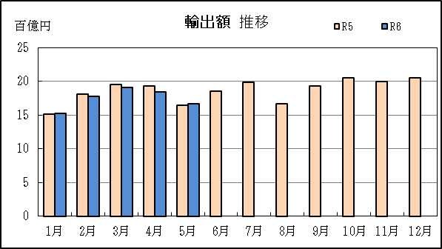
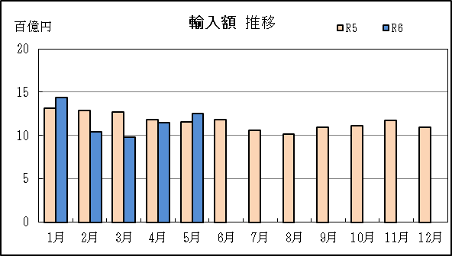

【グラフ作成用データ】

輸出 | 2022年 | 2023年 | 2024年 |  | 輸入 | 2022年 | 2023年 | 2024年
 | R4 | R5 | R6 |  |  | R4 | R5 | R6
1月 | 14 | 15 | 15 |  | 1月 | 10 | 13 | 14
2月 | 16 | 18 | 18 |  | 2月 | 9 | 13 | 10
3月 | 20 | 19 | 19 |  | 3月 | 10 | 13 | 10
4月 | 19 | 19 | 18 |  | 4月 | 13 | 12 | 12
5月 | 16 | 16 | 17 |  | 5月 | 12 | 12 | 12
6月 | 19 | 19 | #N/A |  | 6月 | 13 | 12 | #N/A
7月 | 20 | 20 | #N/A |  | 7月 | 11 | 11 | #N/A
8月 | 18 | 17 | #N/A |  | 8月 | 12 | 10 | #N/A
9月 | 19 | 19 | #N/A |  | 9月 | 12 | 11 | #N/A
10月 | 22 | 20 | #N/A |  | 10月 | 14 | 11 | #N/A
11月 | 21 | 20 | #N/A |  | 11月 | 13 | 12 | #N/A
12月 | 22 | 20 | #N/A |  | 12月 | 14 | 11 | #N/A

グラフ単位 |  |  |  |  | グラフ単位
百億円 | 兆円 |  |  |  | 百億円 | 兆円
10000000 | 千億円 |  |  |  | 10000000 | 千億円
 | 百億円 |  |  |  |  | 百億円
 | 十億円 |  |  |  |  | 十億円
 | 億円 |  |  |  |  | 億円
 | 千万円 |  |  |  |  | 千万円

P5
田子の浦港 貿易概況

【令和6年5月】 |  |  |  |  |  |  |  |  |  |  |  |  |  |  |  |  | （単位：百万円、％）
区 分 |  | 輸 出 額 |  |  |  | 輸 入 額 |  |  |  | 輸出入額 |  |  |  | 差引額(▲は輸入超過）
 |  | 前年同期比 |  | 管内比 |  | 前年同期比 |  | 管内比 |  | 前年同期比 |  | 管内比 |  | 前年同期比 |  | 管内比
田子の浦港 |  |  | 790 |  |  |  | 3,747 |  |  |  | 4,537 |  |  |  | ▲ 2,957
 |  | 60.9 |  | 0.0 |  | 85.2 |  | 0.3 |  | 79.6 |  | 0.1 |  | 95.3 |  | －
名古屋税関 管 内 |  |  | 1,871,521 |  |  |  | 1,168,311 |  |  |  | 3,039,832 |  |  |  | 703,210
 |  | 109.1 |  | － |  | 108.2 |  | － |  | 108.8 |  | － |  | 110.8 |  | －

【推移】 |  |  |  |  |  |  |  |  |  |  |  |  |  |  |  |  | （単位：百万円、％）
期 間 |  | 輸 出 額 |  |  |  | 輸 入 額 |  |  |  | 輸出入額 |  |  |  | 差引額(▲は輸入超過）
 |  | 金 額 |  |  | 前 年 同期比 | 金 額 |  |  | 前 年 同期比 | 金 額 |  |  | 前 年 同期比 | 金 額 |  |  | 前 年 同期比
令和元年 |  |  | 11,398 |  | 95.7 |  | 24,703 |  | 81.7 |  | 36,101 |  | 85.7 |  | ▲ 13,305 |  | 72.6
令和2年 |  |  | 11,143 |  | 97.8 |  | 21,490 |  | 87.0 |  | 32,632 |  | 90.4 |  | ▲ 10,347 |  | 77.8
令和3年 |  |  | 11,038 |  | 99.1 |  | 28,411 |  | 132.2 |  | 39,449 |  | 120.9 |  | ▲ 17,374 |  | 167.9
令和4年 |  |  | 10,914 |  | 98.9 |  | 38,077 |  | 134.0 |  | 48,991 |  | 124.2 |  | ▲ 27,162 |  | 156.3
令和5年 |  |  | 10,647 |  | 97.6 |  | 35,693 |  | 93.7 |  | 46,341 |  | 94.6 |  | ▲ 25,046 |  | 92.2
令和4年 | 上期 |  | 6,303 |  | 109.9 |  | 14,033 |  | 110.5 |  | 20,336 |  | 110.4 |  | ▲ 7,730 |  | 111.1
令和4年 | 下期 |  | 4,611 |  | 87.0 |  | 24,044 |  | 153.0 |  | 28,655 |  | 136.3 |  | ▲ 19,433 |  | 186.6
令和5年 | 上期 |  | 5,213 |  | 82.7 |  | 18,156 |  | 129.4 |  | 23,370 |  | 114.9 |  | ▲ 12,943 |  | 167.4
令和5年 | 下期 |  | 5,434 |  | 117.8 |  | 17,537 |  | 72.9 |  | 22,971 |  | 80.2 |  | ▲ 12,103 |  | 62.3
令和5年 | １月 |  | 549 |  | 69.4 |  | 2,261 |  | 93.7 |  | 2,810 |  | 87.7 |  | ▲ 1,712 |  | 105.6
 | ２月 |  | 646 |  | 56.7 |  | 2,838 |  | 364.3 |  | 3,484 |  | 181.6 |  | ▲ 2,192 |  | －
 | ３月 |  | 791 |  | 64.7 |  | 3,549 |  | 129.1 |  | 4,340 |  | 109.3 |  | ▲ 2,758 |  | 180.5
 | ４月 |  | 878 |  | 93.6 |  | 1,424 |  | 68.0 |  | 2,303 |  | 75.9 |  | ▲ 546 |  | 47.2
 | ５月 |  | 1,298 |  | 150.3 |  | 4,401 |  | 229.4 |  | 5,699 |  | 204.8 |  | ▲ 3,102 |  | 294.1
 | ６月 |  | 1,051 |  | 77.9 |  | 3,684 |  | 90.3 |  | 4,735 |  | 87.2 |  | ▲ 2,633 |  | 96.5
 | ７月 |  | 758 |  | 147.6 |  | 3,393 |  | 57.4 |  | 4,151 |  | 64.6 |  | ▲ 2,635 |  | 48.8
 | ８月 |  | 832 |  | 60.7 |  | 3,217 |  | 96.6 |  | 4,050 |  | 86.2 |  | ▲ 2,385 |  | 121.7
 | ９月 |  | 904 |  | 166.8 |  | 2,554 |  | 44.0 |  | 3,458 |  | 54.5 |  | ▲ 1,650 |  | 31.4
 | 10月 |  | 1,225 |  | 162.9 |  | 2,616 |  | 185.9 |  | 3,840 |  | 177.9 |  | ▲ 1,391 |  | 212.2
 | 11月 |  | 820 |  | 96.0 |  | 2,988 |  | 65.8 |  | 3,808 |  | 70.6 |  | ▲ 2,168 |  | 58.8
 | 12月 |  | 895 |  | 154.4 |  | 2,769 |  | 90.8 |  | 3,664 |  | 100.9 |  | ▲ 1,874 |  | 75.8
令和6年 | １月 |  | 533 |  | 97.2 |  | 1,358 |  | 60.1 |  | 1,891 |  | 67.3 |  | ▲ 824 |  | 48.2
 | ２月 |  | 871 |  | 134.9 |  | 4,705 |  | 165.8 |  | 5,576 |  | 160.1 |  | ▲ 3,834 |  | 174.9
 | ３月 |  | 1,348 |  | 170.5 |  | 3,435 |  | 96.8 |  | 4,783 |  | 110.2 |  | ▲ 2,087 |  | 75.7
 | ４月 |  | 1,245 |  | 141.7 |  | 2,862 |  | 200.9 |  | 4,107 |  | 178.4 |  | ▲ 1,617 |  | 296.2
 | ５月 |  | 790 |  | 60.9 |  | 3,747 |  | 85.2 |  | 4,537 |  | 79.6 |  | ▲ 2,957 |  | 95.3
 | ６月
 | ７月
 | ８月
 | ９月
 | 10月
 | 11月
 | 12月
・令和4年以前：確定値
・令和5年：確々報値
・令和6年：輸出の4月分並びに輸入、輸出入及び差引の3月分以前は、確報値
・管内比とは、田子の浦港が名古屋税関管内に占める割合

【推移グラフ】
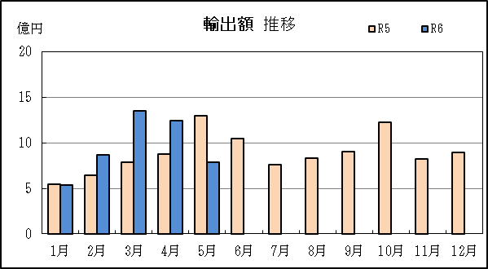
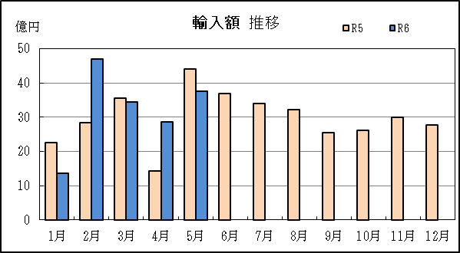

【グラフ作成用データ】

輸出 | 2022年 | 2023年 | 2024年 |  | 輸入 | 2022年 | 2023年 | 2024年
 | R4 | R5 | R6 |  |  | R4 | R5 | R6
1月 | 8 | 5 | 5 |  | 1月 | 24 | 23 | 14
2月 | 11 | 6 | 9 |  | 2月 | 8 | 28 | 47
3月 | 12 | 8 | 13 |  | 3月 | 28 | 35 | 34
4月 | 9 | 9 | 12 |  | 4月 | 21 | 14 | 29
5月 | 9 | 13 | 8 |  | 5月 | 19 | 44 | 37
6月 | 13 | 11 | #N/A |  | 6月 | 41 | 37 | #N/A
7月 | 5 | 8 | #N/A |  | 7月 | 59 | 34 | #N/A
8月 | 14 | 8 | #N/A |  | 8月 | 33 | 32 | #N/A
9月 | 5 | 9 | #N/A |  | 9月 | 58 | 26 | #N/A
10月 | 8 | 12 | #N/A |  | 10月 | 14 | 26 | #N/A
11月 | 9 | 8 | #N/A |  | 11月 | 45 | 30 | #N/A
12月 | 6 | 9 | #N/A |  | 12月 | 31 | 28 | #N/A

グラフ単位 |  |  |  |  | グラフ単位
億円 | 兆円 |  |  |  | 億円 | 兆円
100000 | 千億円 |  |  |  | 100000 | 千億円
 | 百億円 |  |  |  |  | 百億円
 | 十億円 |  |  |  |  | 十億円
 | 億円 |  |  |  |  | 億円
 | 千万円 |  |  |  |  | 千万円

P8
御前崎港 貿易概況

【令和6年5月】 |  |  |  |  |  |  |  | （単位：百万円、％）
...
【推移】 |  |  |  |  |  |  |  | （単位：百万円、％）
 | ９月
 | 10月
 | 11月
 | 12月
・令和4年以前：確定値
・令和5年：確々報値
・令和6年：輸出の4月分並びに輸入、輸出入及び差引の3月分以前は、確報値
・管内比とは、御前崎港が名古屋税関管内に占める割合

【推移グラフ】
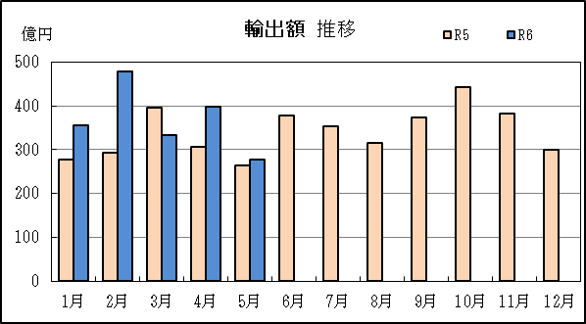
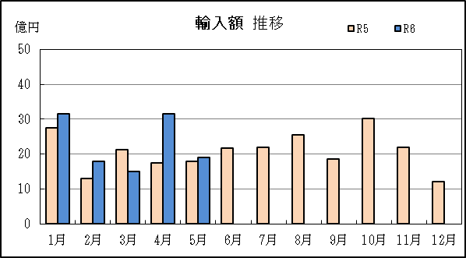

【グラフ作成用データ】

輸出 | 2022年 | 2023年 | 2024年 | 輸入 | 2022年 | 2023年 | 2024年
 | R4 | R5 | R6 |  | R4 | R5 | R6
1月 | 197 | 277 | 356 | 1月 | 42 | 28 | 32
...

P11
...
【推移】 |  |  |  |  |  |  |  | （単位：百万円、％）
 | ９月
 | 10月
 | 11月
 | 12月
・令和4年以前：確定値
・令和5年：確々報値
・令和6年：輸出の4月分並びに輸入、輸出入及び差引の3月分以前は、確報値
・管内比とは、静岡空港が名古屋税関管内に占める割合

【推移グラフ】
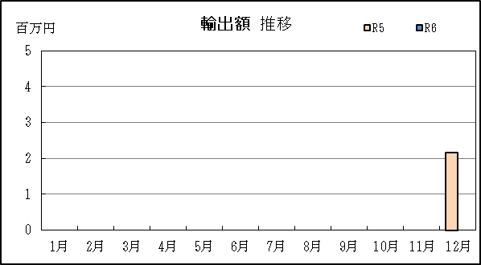
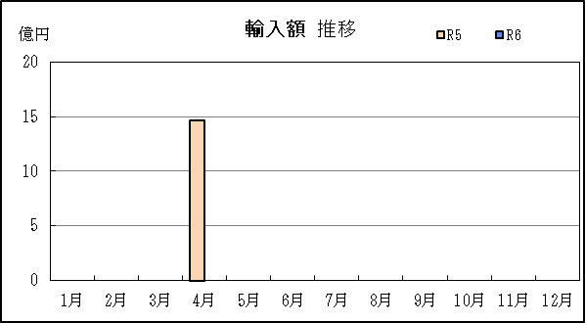

【グラフ作成用データ】

輸出 | 2022年 | 2023年 | 2024年 | 輸入 | 2022年 | 2023年 | 2024年
 | R4 | R5 | R6 |  | R4 | R5 | R6
1月 | 0 | 0 | 0 | 1月 | 0 | 0 | 0
...

P14
...
【推移】 |  |  |  |  |  |  |  | （単位：百万円、％）
 | ９月
 | 10月
 | 11月
 | 12月
・令和4年以前：確定値
・令和5年：確々報値
・令和6年：輸出の4月分並びに輸入、輸出入及び差引の3月分以前は、確報値

【推移グラフ】
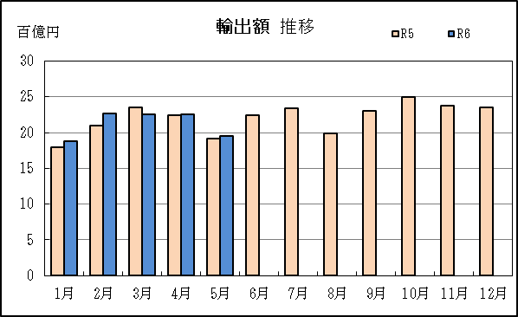
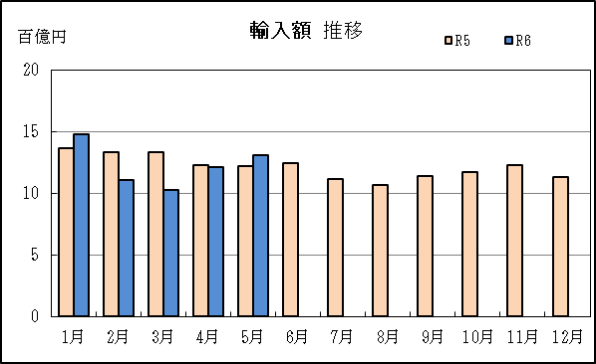

【グラフ作成用データ】

輸出 | 2022年 | 2023年 | 2024年 | 輸入 | 2022年 | 2023年 | 2024年
 | R4 | R5 | R6 |  | R4 | R5 | R6
1月 | 16 | 18 | 19 | 1月 | 10 | 14 | 15
2月 | 19 | 21 | 23 | 2月 | 10 | 13 | 11
...

